Industry dictionary
กลุ่มอุตสาหกรรม (Industry) | หมวดธุรกิจ (Sector) |  | วิธีใช้งาน Filter by Keywords sheets
เกษตรและอุตสาหกรรมอาหาร (.AGRO) | AGRI | ธุรกิจการเกษตร * | 1. พิมพ์ Keyword ที่สนใจและต้องการจะหาลงใน Column B, C, or D แนะนำให้พิมพ์เป็นคำๆ เพื่อให้คำสั่งไม่ติด Error
 | FOOD | อาหารและเครื่องดื่ม * | Note: สามารถพิมพ์ได้สูงสุด 10 keywords
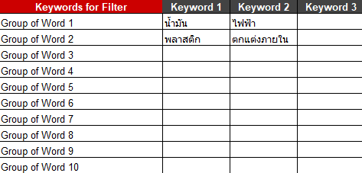
สินค้าอุปโภคบริโภค (.CONSUMP) | FASHION | แฟชั่น
 | HOME | ของใช้ในครัวเรือนและสำนักงาน
 | PERSON | ของใช้ส่วนตัวและเวชภัณฑ์
ธุรกิจการเงิน (.FINCIAL) | BANK | ธนาคาร
 | FIN | เงินทุนและหลักทรัพย์
 | INSUR | ประกันภัยและประกันชีวิต
สินค้าอุตสาหกรรม (.INDUS) | AUTO | ยานยนต์
 | IMM | วัสดุอุตสาหกรรมและเครื่องจักร
 | PAPER | กระดาษและวัสดุการพิมพ์
 | PETRO | ปิโตรเคมีและเคมีภัณฑ์
 | PKG | บรรจุภัณฑ์
 | STEEL | เหล็กและผลิตภัณฑ์โลหะ | 2. สามารถ Filter Sector ได้ด้วย ปุ่ม Filter บน industry_name
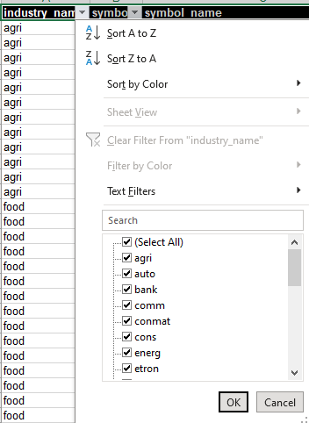
อสังหาริมทรัพย์และก่อสร้าง (.PROPCON) | CONMAT | วัสดุก่อสร้าง
 | CONS | บริการรับเหมาก่อสร้าง
 | PF&REITs | กองทุนรวมอสังหาริมทรัพย์และกองทรัสต์เพื่อการลงทุนในอสังหาริมทรัพย์
 | PROP | พัฒนาอสังหาริมทรัพย์
ทรัพยากร (.RESOURC) | ENERG | พลังงานและสาธารณูปโภค
 | MINE | เหมืองแร่
บริการ (.SERVICE ) | COMM | พาณิชย์
 | HELTH | การแพทย์
 | MEDIA | สื่อและสิ่งพิมพ์
 | PROF | บริการเฉพาะกิจ
 | TOURISM | การท่องเที่ยวและสันทนาการ
 | TRANS | ขนส่งและโลจิสติกส์
เทคโนโลยี (.TECH) | ETRON | ชิ้นส่วนอิเล็กทรอนิกส์
 | ICT | เทคโนโลยีสารสนเทศและการสื่อสาร

